카다로그
 |  |  |  |  |  |  |  | 01
 | Rent_it 렌트잇 |  |  |  |  |  |  | Chair 의 자

땅콩의자 |  | 스틸의자 |  | 우드스틸의자 |  |  | 접의자
Design Chair |  | Cyber Chair |  | Wood Cyber Chair |  |  | Folding Chair
440 x 430 x 830(H) |  | 500 x 400 x 750(H) |  | 585 x 560 x 750(H) |  |  | 500 x 420 x 750(H)
₩ | 20,000 | ₩ | 15,000 | ₩ | 20,000 |  | ₩ | 10,000

 |  |  |  | 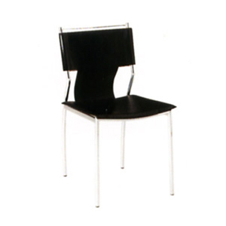 |  |  | 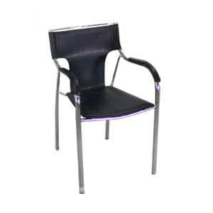
피노키오의자 |  | 플라스틱의자 |  | 가죽의자(검정색, 백색) |  |  | 팔걸이 가죽의자(검정색, 백색)
Pinocchio Chair |  | Parasol Chair |  | Office Chair |  |  | Am Office Chair
400 x 460 x 800(H) |  | 550 x 450 x 800(H) |  | 480 x 420 x 830(H) |  |  | 450 x 550 x 800(H)
₩ | 15,000 | ₩ | 8,000 | ₩ | 20,000 |  | ₩ | 25,000

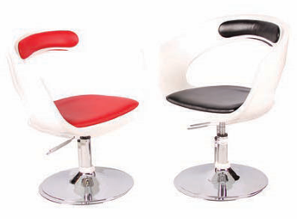 |  | 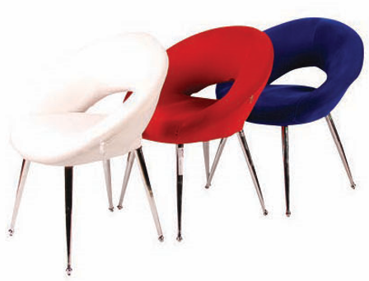
디자인의자-1 |  | 디자인의자-2 |  | 에펠의자 |  |  | 에어바스툴
Easy Chair |  | Art Chair |  | Eiffel Chair |  |  | High Stool
620 x 560 x 700(H) |  | 660 x 550 x 760(H) |  | 450 x 500 x 850(H) |  |  | ø500 x 700 ~ 880(H)
₩ | 35,000 | ₩ | 35,000 | ₩ | 30,000 |  | ₩ | 25,000

Black & White
Black & White
 |  | 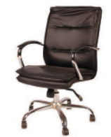 |  | 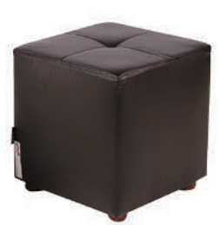 |  |  | 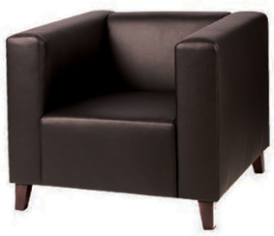
헤리스툴 |  | 사무용의자 |  | 주사위의자 |  |  | 1인용소파
High Stool |  | VIP Chair |  | Cube Chair |  |  | VIP Sofa(1인용)
450 x 665 x 880(H) |  | 620 x 550 x 900~1000(H) |  | 380 x 380 x 400(H) |  |  | 890 x 750 x 760(H)
₩ | 25,000 | ₩ | 60,000 | ₩ | 20,000 |  | ₩ | 60,000

 | Rent_it 렌트잇 |  |  |  |  |  |  | Chair 의 자

3인용 장의자 |  | 벨리체어 |  | 땅콩(쿠션)의자
Cube Bench Chair |  | VIP Sofa (1인용) |  | Design Cushion Chair
1450 x 400 x 420(H) |  | 500 x 460 x 830(H) |  | 460 x 470 x 850(H)
₩ | 50,000 | ₩ | 35,000 | ₩ | 20,000

 |  |  |  |  |  |  |  | 02
 | Rent_it 렌트잇 |  |  |  |  |  | Table 테이블

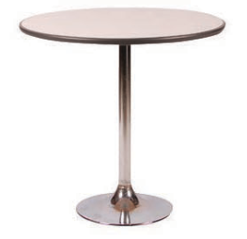 |  | 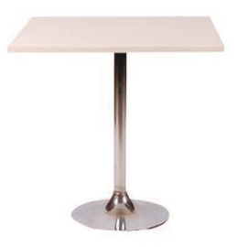 |  | 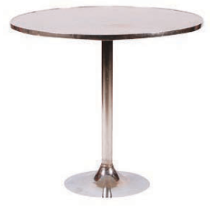 |  |  | 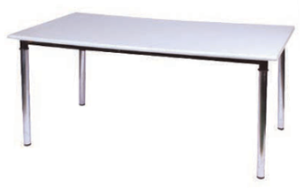
원탁 |  | 스퀘어테이블 |  | 스틸원탁 |  |  | 포밍사각테이블
Round Table |  | Square Table |  | Cyber Table |  |  | Rectangular Table
ø750/600 x 750(H) |  | 700 x 700 x 730(H) |  | ø800 x 730(H) |  |  | 1200/1800 x 700 x 730(H)
₩ | 30,000 | ₩ | 30,000 | ₩ | 40,000 |  | ₩ | 35,000 / ₩ 40,000

 |  | 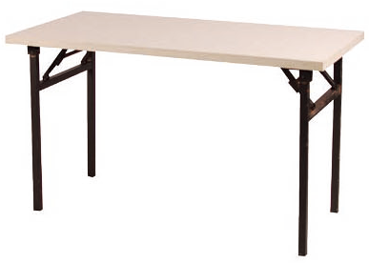
듀라테이블 |  | 사각절탁자 |  | 스텐딩테이블 |  |  | 유리스텐딩테이블
Dura Table |  | Event Table |  | Bar Table |  |  | Glass Bar Table
1800 x 700 x 730(H) |  | 1800 x 450 x 750(H) |  | ø600 x 1000(H) |  |  | ø600 x 1000(H)
₩ | 35,000 | ₩ | 35,000 | ₩ | 40,000 |  | ₩ | 50,000

 |  |  |  |  |  |  | 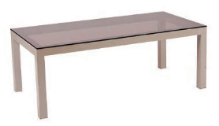
에어원탁 |  | 유리원탁 |  | 유리스퀘어테이블 |  |  | 유리소파테이블
F.R.P Table |  | Glass Coffee Table |  | Square Glass Table |  |  | Glass Sofa Table
ø600 / ø670 x 870(H) |  | ø700 x 730(H) |  | 600 x 600 x 730(H) |  |  | 1200 x 600 x 460(H
₩ | 50,000 | ₩ | 40,000 | ₩ | 40,000 |  | ₩ | 50,000

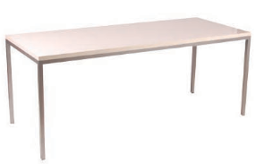 |  | 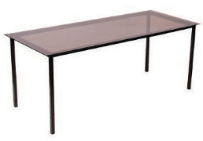
하이그로시 사각테이블 |  | 유리사각테이블
High Glossy Table |  | Rectangular Glass Table
1200/1800 x 750 x 740(H) |  | 1800 x 750 x 740(H)
₩ | 80,000 / ₩ 120,000 | ₩ | 120,000

 |  |  |  |  |  |  |  | 03
 | Rent_it 렌트잇 |  |  |  |  | Display 진열대

250(H)
750(H)
500(H)
1050(W) ~ 1900(W)
974(H)
1050(W) ~ 1900(W)
974(H)
1050(W) ~ 1500(W)
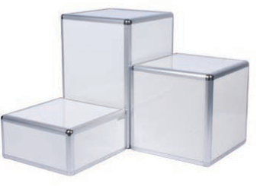 |  |  |  | 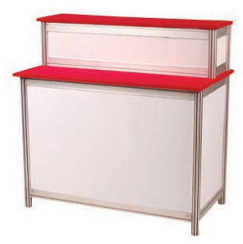 |  |  | 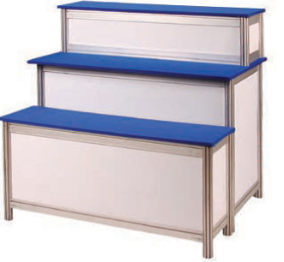
큐브스텐드 Set |  | 1단 진열대 |  | 2단 진열대 |  |  | 3단 진열대
Display Cube |  | Display Base |  | Display Base |  |  | Display Base
500 x 500 x 750~(H) |  | 1050 / 1900 x 600 x 762(H) |  | 1050 / 1900 x 600 x 974(H) |  |  | 1050 / 1500 x 900 x 974(H)
₩ | 22,000 / ₩ 23,000 / ₩ 25,000 | ₩ | 30,000 / ₩ 60,000 | ₩ | 40,000 / ₩ 80,000 |  | ₩ | 60,000 / ₩ 80,000

 |  |  |  | 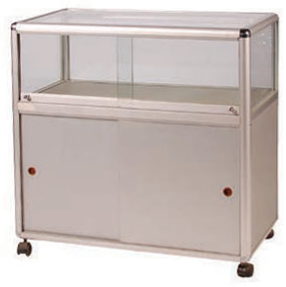 |  |  | 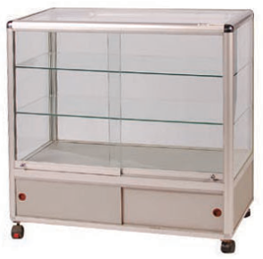
아크릴 반구테이블 |  | TV스텐드 |  | 1단 쇼케이스 |  |  | 3단 쇼케이스
Display Acryl Table |  | TV Stand |  | Display Showcase |  |  | Display Showcase
ø500 x 750(H) |  | 500 x 500 x 1000(H) |  | 900 x 450 x 900(H) |  |  | 900 x 450 x 900(H)
₩ | 40,000 / ₩ 10,000(반구) | ₩ | 40,000 | ₩ | 60,000 |  | ₩ | 70,000

 |  |  |  | 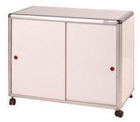
타워쇼케이스 (小) |  | 타워 쇼케이스 (大) |  | 서류함 |  |  | 다중선반
Display Showcase |  | Display Showcase |  | Cupboard |  |  | Shelf Unit
500 x 500 x 2000(H) |  | 900 x 450 x 2000(H) |  | 900 x 450 x 750(H |  |  | 750 x 350 x 1850(H)
₩ | 100,000 | ₩ | 150,000 | ₩ | 40,000 |  | ₩ | 50,000

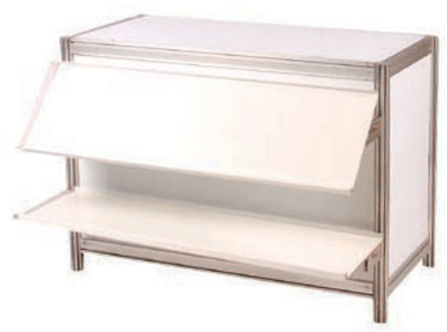
옥타선반
Shelf Unit
1000 x 300
₩ | 20,000 (A)

 |  |  |  |  |  |  |  | 04
 | Rent_it 렌트잇 |  |  |  | Electronics 가전제품

탁상용 거치대 포함
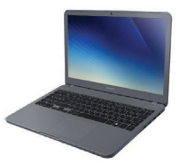 |  |  |  |  |  |  | 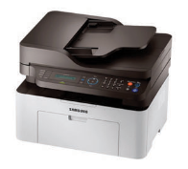
노트북 |  | PC |  | 모니터 |  |  | A4 프린터
Notebook |  | Desktop |  | Monitor |  |  | Laser Printer
 |  |  |  | 24"/ 27" |  |  | A4 (흑백 & 컬러)
₩ | 80,000 | ₩ | 100,000 | ₩ | 100,000 / ₩ 150,000 |  | ₩ | 120,000 / ₩ 150,000

생수 1통 포함
 |  | 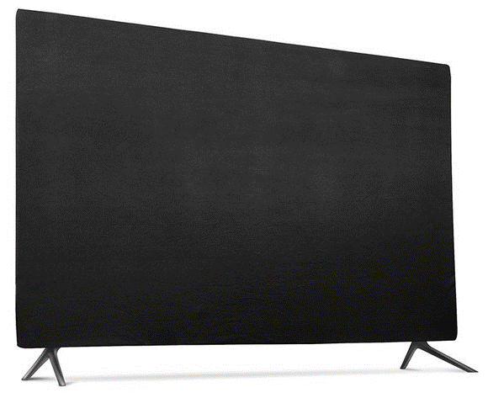
A3 복합기 |  | LED TV |  | 커피메이커 |  |  | 냉.온수기
Copy Machine |  | 32” / 43" / 55" / 65" |  | Coffee Maker |  |  | Water Dispenser
B4 ~ A3 (흑백 & 컬러) |  |  | \300,000/\350,000 | 600cc |  |  | 350 x 350 x 980(H)
₩ | 350,000 / ₩ 400,000 |  | \550,000/\650,000 | ₩ | 30,000 |  | ₩ | 50,000

1Door Refrigerator
2Door Refrigerator
1단 냉장고 |  | 2단 냉장고 |  | 음료냉장고 |  |  | 냉동고
80ℓ : 440 x 455 x 720(H) |  | 145ℓ : 480 x 530 x 1210(H) |  | A Water Cooler |  |  | Freezer
120ℓ : 480 x 535 x 850(H) |  | 230ℓ : 550 x 620 x 1595(H) |  | 640 x 620 x 1850(H) |  |  | 200ℓ : 1035 x 590 x 830(H)
₩ | 50,000 / ₩ 60,000 | ₩ | 80,000 / ₩ 100,000 | ₩ | 200,000 |  | ₩ | 200,000

 |  |  |  | 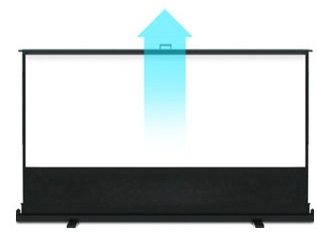
무전기 |  | 빔프로젝터 |  | 이동식 빔스크린 |  |  | 생수
Walkie-Talkie |  | Beam Project |  | Beam Screen |  |  | Water
 |  | 3000 Ansi |  |  |  |  | 18.9ℓ
₩ | 20,000 | ₩ | 350,000 | ₩ | 100,000 |  | ₩ | 8,000

 |  |  |  |  |  |  |  | 05
 | Rent_it 렌트잇 |  |  |  | Other Products 비 품

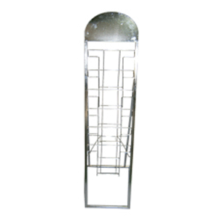
일반 카다로그꽂이 |  | 접이식 카다로그꽂이 |  | 고정 스펙보드 |  |  | 아크릴 스펙보드
Catalogue Holder |  | Catalogue Holder |  | Spec Stand (부착형) |  |  | Acrylic spec Stand
260 x 1560(H) |  | 255 x 310 x 1470(H) |  | 200 x 200 x 800~1200(H) |  |  | 330(240) x 460(300) x 1200(H)
₩ | 20,000 | ₩ | 40,000 | ₩ | 20,000 |  | A4 ₩ 30,000 / A3 ₩ 35,000

 |  |  |  | 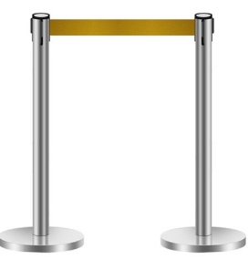 |  |  | 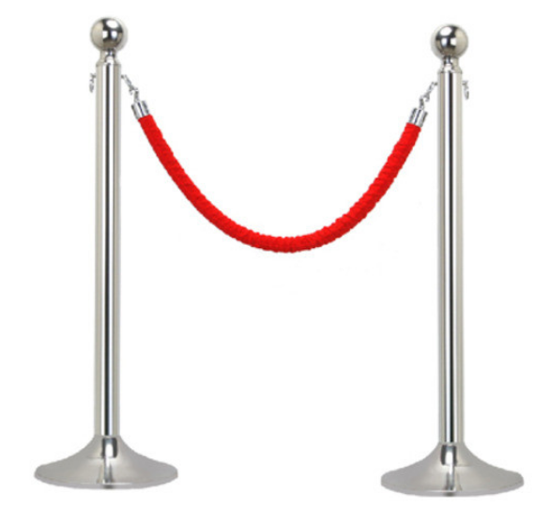
쇼핑백걸이 |  | 이 젤 |  | 벨트형 차단봉 |  |  | 고리형 차단봉
Bag Hanger |  | Spec Stand |  | Guard-Rail (1ea) |  |  | Guard-Rail (1ea)
450 x 940 x 1620(H) |  | 500 x 400 x 700(H) |  | 1800 x 900(H) |  |  | 1000 x 900(H)
₩ | 15,000 | ₩ | 15,000 | ₩ | 20,000 |  | ₩ | 20,000

매쉬망 |  | 스텐드 옷걸이 |  | 벽걸이형 옷걸이 |  |  | 행 거
Steel Mesh |  | Stand Hanger |  | Wall Hanging Hanger |  |  | Cloth Hanger
900 x 1200(H) |  | 520 x 1800(H) |  | 100 x 1100(H) |  |  | 900 x 1000~1500(H)
₩ | 20,000 | ₩ | 20,000 | ₩ | 10,000 |  | ₩ | 20,000

아크릴 연단 |  | 스텐딩거울 |  | 싱크대 |  |  | 6인용 락커
Acrylic Platform |  | Mirror |  | Kitchen Unit |  |  | Steal Wardrobe
600 / 800 x 140 x 1200(H) |  | 300 x 1570(H) |  | 600 / 900 x 600 x 900(H) |  |  | 905 x 455 x 1800(H)
₩ | 100,000 / ₩ 150,000 | ₩ | 30,000 | ₩ | 50,000 |  | ₩ | 150,000

 |  |  |  |  |  |  |  | 06
 | Rent_it 렌트잇 |  |  |  | Other Products 비 품

 |  |  |  | 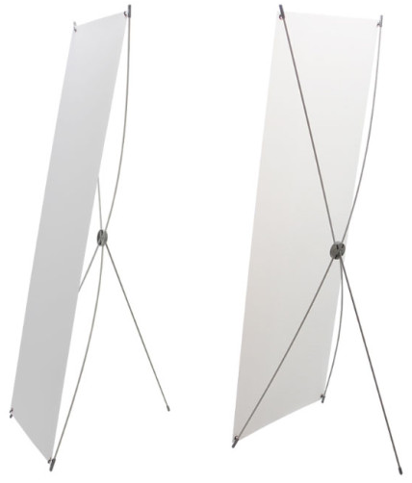
휴지통 (小) |  | 휴지통 (大) |  | X 배 너 |  |  | 명함볼
Waste basket |  | Waste basket |  | X Banner |  |  | Name Card Ball
10ℓ |  | 450ℓ |  | 600 x 1800(H) |  |  | 160 x 120 (H)
₩ | 3,000 | ₩ | 5,000 | ₩ | 15,000 |  | ₩ | 15,000

 |  |  |  |  |  |  |  | 07

